Bsp 11 Inv_Fin Angabe
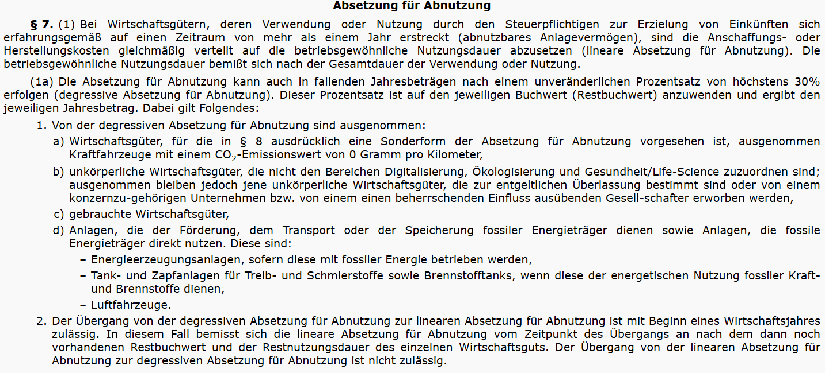
Angabe Beispiel 11: Investition/Finanzierung |  |  |  |  |  |  | (30 Punkte) | Lösung Beispiel 11: Investition/Finanzierung | (30 Punkte)

Die Celebration-GmbH produziert auf Basis eigener Rezepturen gefertigte Torten und vertreibt diese europaweit.

Die Zukaufspreise der benötigten Verpackungen sind allerdings relativ hoch. Dementsprechend überlegt die Geschäftsführerin der
Celebration-GmbH eine neue Verpackungsmaschine anzuschaffen, um damit einen weiteren Schritt im Verpackungsprozess der Torten inhouse
durchführen zu können, sodass die Einkaufspreise der dafür benötigten zugekauften Verpackungen sinken.
Aus Platzgründen muss für diese neue Verpackungsmaschine allerdings eine weitere Halle am derzeitigen Produktionsstandort gemietet
werden, da - aufgrund der unerwartet starken Expansion - die Celebration-GmbH keine freien Raumkapazitäten mehr hat.

Bzgl dieser neuen Verpackungsmaschine stehen folgende Informationen zur Verfügung:

- Anschaffungsdatum |  |  | 2027-01-01 | (= Datum der Inbetriebnahme)
- Anschaffungskosten |  |  | 350,000.00 | € (netto)
- Nutzungsdauer |  |  | 6 | Jahre
- Zukaufspreis je Verkaufseinheit 2027 |  |  | 2.50 | €
- Anstieg Zukaufspreis |  |  | 4% | p.a.
- erwartete Preisreduktion |  |  | 15% | (gilt auch bei einem Anstieg des Zukaufspreises)
- Liquidationserlös Ende 2032 |  |  | 15,000.00 | €
- Investitionsfreibetrag gemäß § 11 EStG |  |  | 10% | (siehe unten)
- Abschreibung |  |  | degressiv gemäß § 7 Abs 1a EStG (siehe unten)
- Raummiete |  |  | 36,000.00 | € p.a.
- Anstieg Raummiete |  |  | 3% | p.a.
- Köst-Satz |  |  | 23%
- Alternativrendite |  |  | 7% | p.a.
- geplante Absatzmenge in Verkaufseinheiten:
 | 2027 | 2028 | 2029 | 2030 | 2031 | 2032
 | 330,000.00 | 500,000.00 | 525,000.00 | 551,250.00 | 578,812.50 | 580,000.00

Hinweise:
Alle Zahlungen mit Ausnahme der Anschaffungsauszahlung erfolgen - stark vereinfacht - jeweils am Jahresende.
Die Zahlungsströme entsprechen der vorläufigen Steuerbemessungsgrundlage (VOR Abschreibung).
Die Berechnung der AfA erfolgt zunächst degressiv. Der Wechsel auf eine lineare AfA ist zu berücksichtigen, sobald die lineare AfA die degressive übersteigt.
Der Investitionsfreibetrag ist - soweit zulässig - in Anspruch zu nehmen.
Die Prämisse des sofortigen innerbetrieblichen Verlustausgleichs ist anwendbar.

Aufgabenstellung:
Berechnen Sie die zu erwartende Amortisationsdauer dieser Verpackungsmaschine auf Basis des Kapitalwertkalküls.
Hinweis: Für die Berechnung der unterjährigen Amortisationsdauer genügt die Angabe des ersten Näherungswertes.

